BM 02
ESTADO DA PARAÍBA
SECRETARIA DE INFRA ESTRUTURA
BOLETIM DE MEDIÇÃO
 |  | BM02 |  |  |  |  | VALOR DA MEDIÇÃO (R$)
 |  |  |  |  |  |  | 32,438.29
Unidade Administrativa: Secretaria de Desenvolvimento Urbano |  | Ordem de Serviço: |  | 009/2020
Medição: | BM02 | Tomada de Preço: |  | TP 007/2020 |  |  |  | Prazo da Obra: |  |  | 270 | dias
Obra: | REALIZAÇÃO DE ANEXO DA POLICLÍNICA AGLAIR DA SILVA - ITABAIANA/PB | Contrato: |  | 0105/2020 |  |  |  | Prazo decorrido: |  |  | 258 | dias
Serviço Medido: SERVIÇOS PREMILINARES, INFRAESTRUTURA, ALVENARIA E MOVIMENTAÇÃO DE TERRA |  |  |  |  |  |  |  | Valor do contrato: |  |  | R$48,564.45
 |  |  |  |  |  |  |  | Valor Acumulado das Medições: |  |  | R$48,564.45
Firma: | CABRALIA CONSTRUÇÕES LTDA | Período: | 2020-12-10 | 2021-06-03 |  |  |  | Saldo do Contrato: |  |  | R$0.00
ITEM | DESCRIÇÃO DOS SERVIÇOS | UNID. | VALOR UNIT. | QUANTIDADE |  |  |  | SALDO |  | FINANCEIRO |  | SALDO |  | 2020-12-10
 |  |  |  | Contratado | Soma Med. Ant. | No período | Total |  | Contratado | No período | Total |  |  | 2021-06-03
 |  |  |  |  |  |  |  |  |  |  |  |  |  | -175

1 | SERVIÇOS PRELIMINARES |  |  |  |  |  |  |  |  |  |  | R$0.00
1.1 | Placa de obra em chapa de aço galvanizado - padrão ministerio da saude - 1,50 x 3,00m | m² | R$ 393.68 | 2.00 | 2.00 | 0.00 | 2.00 | - | 787.36 | 0.00 | 787.36 | 0.00 |  | 2020-09-14
1.2 | LOCAÇÃO CONVENCIONAL DE OBRA, ATRAVÉS DE GABARITO DE TABUAS CORRIDAS PONTELADAS, COM REAPROVEITAMENTO DE 10 VEZES | m² | R$ 7.93 | 35.44 | 35.44 | 0.00 | 35.44 | - | 281.04 | 0.00 | 281.04 | 0.00 |  | 75
 |  |  |  |  |  |  |  |  | 1,068.40 | 0.00 | 1,068.40 |  |  | 2020-11-28
2 | MOVIMENTO DE TERRA |  |  |  |  |  |  |  |  |  |  | R$0.00 |  | 2021-02-11
2.1 | ESCAVAÇÃO MANUAL DE VALA COM PROFUNDIDADE MENOR OU IGUAL A 1,30 M. AF_03/2016 | m³ | R$ 54.27 | 3.31 | 3.31 | 0.00 | 3.31 | - | 179.63 | 0.00 | 179.63 | 0.00 |  | -75
2.2 | PREPARO DE FUNDO DE VALA COM LARGURA MENOR QUE 1,5 M, EM LOCAL COM NÍVEL BAIXO DE INTERFERÊNCIA. AF_06/2016 | m² | R$ 4.40 | 8.27 | 8.27 | 0.00 | 8.27 | - | 36.39 | 0.00 | 36.39 | 0.00 |  | 2021-04-12
 |  |  |  |  |  |  |  |  | 216.02 | 0.00 | 216.02 |  |  | -60
3 | INFRAESTRUTURA: FUNDAÇÕES |  |  |  |  |  |  |  |  |  |  | R$0.00
3.1 | SAPATAS ISOLADAS/ARRANQUE DOS PILARES/EMBASAMENTO |  |  |  |  |  |  |  | 2,301.69
3.1.1 | ESCAVAÇÃO MANUAL DE VALA COM PROFUNDIDADE MENOR OU IGUAL A 1,30 M. AF_03/2016 | m³ | R$ 54.27 | 2.73 | 2.73 |  | 2.73 | - | 148.16 | 0.00 | 148.16 | 0.00
3.1.2 | PREPARO DE FUNDO DE VALA COM LARGURA MENOR QUE 1,5 M, EM LOCAL COM NÍVEL BAIXO DE INTERFERÊNCIA. AF_06/2016 | m² | R$ 4.40 | 2.73 | 2.73 |  | 2.73 | - | 12.01 | 0.00 | 12.01 | 0.00
3.1.3 | LASTRO DE CONCRETO, PREPARO MECÂNICO, INCLUSOS ADITIVO IMPERMEABILIZANTE, LANÇAMENTO E ADENSAMENTO | m³ | R$ 513.90 | 0.14 | 0.14 |  | 0.14 | - | 71.95 | 0.00 | 71.95 | 0.00
3.1.4 | FORMA PLANA PARA SAPATAS, EM MADEIRA MACIÇA, 04 USOS, INCLUSIVE ESCORAMENTO | m² | R$ 42.44 | 13.71 | 13.71 |  | 13.71 | - | 581.85 | 0.00 | 581.85 | 0.00
3.1.5 | ARMAÇÃO DE BLOCO, VIGA BALDRAME OU SAPATA UTILIZANDO AÇO CA-50 DE 6,3 MM - MONTAGEM. AF_06/2017 | kg | R$ 10.54 | 34.20 | 34.20 |  | 34.20 | - | 360.47 | 0.00 | 360.47 | 0.00
3.1.6 | ARMAÇÃO DE PILAR OU VIGA DE UMA ESTRUTURA CONVENCIONAL DE CONCRETO ARMADO EM UMA EDIFICAÇÃO TÉRREA OU SOBRADO UTILIZANDO AÇO CA-60 DE 5,0 MM - MONTAGEM. AF_12/2015 | kg | R$ 12.13 | 11.70 | 11.70 |  | 11.70 | - | 141.92 | 0.00 | 141.92 | 0.00
3.1.7 | ARMAÇÃO DE PILAR OU VIGA DE UMA ESTRUTURA CONVENCIONAL DE CONCRETO ARMADO EM UMA EDIFICAÇÃO TÉRREA OU SOBRADO UTILIZANDO AÇO CA-50 DE 8,0 MM - MONTAGEM. AF_12/2015 | kg | R$ 9.76 | 9.10 | 9.10 |  | 9.10 | - | 88.82 | 0.00 | 88.82 | 0.00
3.1.8 | ARMAÇÃO DE PILAR OU VIGA DE UMA ESTRUTURA CONVENCIONAL DE CONCRETO ARMADO EM UMA EDIFICAÇÃO TÉRREA OU SOBRADO UTILIZANDO AÇO CA-50 DE 10,0 MM - MONTAGEM. AF_12/2015 | kg | R$ 9.06 | 36.50 | 36.50 |  | 36.50 | - | 330.69 | 0.00 | 330.69 | 0.00
3.1.9 | CONCRETO FCK = 25MPA, TRAÇO 1:2,3:2,7 (CIMENTO/ AREIA MÉDIA/ BRITA 1) - PREPARO MECÂNICO COM BETONEIRA 400 L. AF_07/2016 | m³ | R$ 329.84 | 1.34 | 1.34 |  | 1.34 | - | 441.99 | 0.00 | 441.99 | 0.00
3.1.10 | LANCAMENTO/APLICACAO MANUAL DE CONCRETO EM FUNDACOES | m³ | R$ 92.41 | 1.34 | 1.34 |  | 1.34 | - | 123.83 | 0.00 | 123.83 | 0.00
3.2 | EMBASAMENTO E ATERRO DO CAIXÃO |  |  |  |  |  |  |  | 2,072.95
3.2.1 | EMBASAMENTO COM PEDRA ARGAMASSADA UTILIZANDO ARG. CIM/AREIA 1:4 | m³ | R$ 317.41 | 3.31 | 3.31 |  | 3.31 | - | 1,050.63 | 0.00 | 1,050.63 | 0.00
3.2.2 | ALVENARIA DE VEDAÇÃO DE BLOCOS CERÂMICOS FURADOS NA HORIZONTAL DE 14X19X19CM (ESPESSURA 14CM, BLOCO DEITADO) DE PAREDES COM ÁREA LÍQUIDA MAIOR OU IGUAL A 6M² SEM VÃOS E ARGAMASSA DE ASSENTAMENTO COM PREPARO EM BETONEIRA. AF_06/2014 | m² | R$ 79.71 | 7.30 | 7.30 |  | 7.30 | - | 581.88 | 0.00 | 581.88 | 0.00
3.2.3 | ATERRO MANUAL DE VALAS COM SOLO ARGILO-ARENOSO E COMPACTAÇÃO MECANIZADA AF_05/2016 | m³ | R$ 36.40 | 12.10 | 12.10 |  | 12.10 | - | 440.44 | 0.00 | 440.44 | 0.00
3.3 | VIGA BALDRAME |  |  |  |  |  |  |  | 2,106.08
3.3.1 | FABRICAÇÃO, MONTAGEM E DESMONTAGEM DE FORMA PARA VIGA BALDRAMEN, EM MADEIRA SERRADA, E=25MM, 4 UTILIZAÇÕES. AF_06/2017 | m² | R$ 53.47 | 15.18 | 15.18 |  | 15.18 | - | 811.67 | 0.00 | 811.67 | 0.00
3.3.2 | ARMAÇÃO DE PILAR OU VIGA DE UMA ESTRUTURA CONVENCIONAL DE CONCRETO ARMADO EM UMA EDIFICAÇÃO TÉRREA OU SOBRADO UTILIZANDO AÇO CA-60 DE 5,0 MM - MONTAGEM. AF_12/2015 | kg | R$ 12.13 | 32.00 | 32.00 |  | 32.00 | - | 388.16 | 0.00 | 388.16 | 0.00
3.3.3 | ARMAÇÃO DE PILAR OU VIGA DE UMA ESTRUTURA CONVENCIONAL DE CONCRETO ARMADO EM UMA EDIFICAÇÃO TÉRREA OU SOBRADO UTILIZANDO AÇO CA-50 DE 8,0 MM - MONTAGEM. AF_12/2015 | kg | R$ 9.76 | 44.20 | 44.20 |  | 44.20 | - | 431.39 | 0.00 | 431.39 | 0.00
3.3.4 | CONCRETO FCK = 25MPA, TRAÇO 1:2,3:2,7 (CIMENTO/ AREIA MÉDIA/ BRITA 1) - PREPARO MECÂNICO COM BETONEIRA 400 L. AF_07/2016 | m³ | R$ 329.84 | 0.83 | 0.83 |  | 0.83 | - | 273.77 | 0.00 | 273.77 | 0.00
3.3.5 | LANCAMENTO/APLICACAO MANUAL DE CONCRETO EM FUNDACOES | m³ | R$ 92.41 | 0.83 | 0.83 |  | 0.83 | - | 76.70 | 0.00 | 76.70 | 0.00
3.3.6 | IMPERMEABILIZAÇÃO DE ESTRUTURAS ENTERRADAS, COM TINTA ASFÁLTICA, DUAS DEMÃOS. | m² | R$ 9.29 | 13.39 | 13.39 |  | 13.39 | - | 124.39 | 0.00 | 124.39 | 0.00
 |  |  |  |  |  |  |  |  | 6,480.72 | 0.00 | 6,480.72
4 | SUPERESTRUTURA: PILARES E VIGAS |  |  |  |  |  |  |  |  |  |  | R$0.00
4.1 | PILARES |  |  |  |  |  |  |  | 1,519.96 | 0.00 | 1,519.96
4.1.1 | MONTAGEM E DESMONTAGEM DE FÔRMA DE PILARES RETANGULARES E ESTRUTURAS SIMILARES COM ÁREA MÉDIA DAS SEÇÕES MAIOR QUE 0,25 M², PÉ-DIREITO SIMPLES, EM CHAPA DE MADEIRA COMPENSADA PLASTIFICADA, 18 UTILIZAÇÕES. AF_12/2015 | m² | R$ 26.13 | 16.80 | 16.80 |  | 16.80 | - | 438.98 | 0.00 | 438.98 | 0.00
4.1.2 | ARMAÇÃO DE PILAR OU VIGA DE UMA ESTRUTURA CONVENCIONAL DE CONCRETO ARMADO EM UMA EDIFICAÇÃO TÉRREA OU SOBRADO UTILIZANDO AÇO CA-50 DE 10,0 MM - MONTAGEM. AF_12/2015 | kg | R$ 9.06 | 51.30 | 51.30 |  | 51.30 | - | 464.78 | 0.00 | 464.78 | 0.00
4.1.3 | ARMAÇÃO DE PILAR OU VIGA DE UMA ESTRUTURA CONVENCIONAL DE CONCRETO ARMADO EM UMA EDIFICAÇÃO TÉRREA OU SOBRADO UTILIZANDO AÇO CA-60 DE 5,0 MM - MONTAGEM. AF_12/2015 | kg | R$ 12.13 | 23.30 | 23.30 |  | 23.30 | - | 282.63 | 0.00 | 282.63 | 0.00
4.1.4 | CONCRETO FCK = 25MPA, TRAÇO 1:2,3:2,7 (CIMENTO/ AREIA MÉDIA/ BRITA 1) - PREPARO MECÂNICO COM BETONEIRA 400 L. AF_07/2016 | m³ | R$ 329.84 | 0.79 | 0.79 |  | 0.79 | - | 260.57 | 0.00 | 260.57 | 0.00
4.1.5 | LANCAMENTO/APLICACAO MANUAL DE CONCRETO EM FUNDACOES | m³ | R$ 92.41 | 0.79 | 0.79 |  | 0.79 | - | 73.00 | 0.00 | 73.00 | 0.00
4.2 | VIGAS |  |  |  |  |  |  |  | 1,513.60 | 0.00 | 1,513.60
4.2.1 | MONTAGEM E DESMONTAGEM DE FÔRMA DE PILARES RETANGULARES E ESTRUTURAS SIMILARES COM ÁREA MÉDIA DAS SEÇÕES MAIOR QUE 0,25 M², PÉ-DIREITO SIMPLES, EM CHAPA DE MADEIRA COMPENSADA PLASTIFICADA, 18 UTILIZAÇÕES. AF_12/2015 | m² | R$ 26.13 | 16.75 | 16.75 |  | 16.75 | - | 437.68 | 0.00 | 437.68 | 0.00
4.2.2 | ARMAÇÃO DE PILAR OU VIGA DE UMA ESTRUTURA CONVENCIONAL DE CONCRETO ARMADO EM UMA EDIFICAÇÃO TÉRREA OU SOBRADO UTILIZANDO AÇO CA-60 DE 5,0 MM - MONTAGEM. AF_12/2015 | kg | R$ 12.13 | 21.30 | 21.30 |  | 21.30 | - | 258.37 | 0.00 | 258.37 | 0.00
4.2.3 | ARMAÇÃO DE PILAR OU VIGA DE UMA ESTRUTURA CONVENCIONAL DE CONCRETO ARMADO EM UMA EDIFICAÇÃO TÉRREA OU SOBRADO UTILIZANDO AÇO CA-50 DE 8,0 MM - MONTAGEM. AF_12/2015 | kg | R$ 9.76 | 41.80 | 41.80 |  | 41.80 | - | 407.97 | 0.00 | 407.97 | 0.00
4.2.5 | CONCRETO FCK = 25MPA, TRAÇO 1:2,3:2,7 (CIMENTO/ AREIA MÉDIA/ BRITA 1) - PREPARO MECÂNICO COM BETONEIRA 400 L. AF_07/2016 | m³ | R$ 329.84 | 0.97 | 0.97 |  | 0.97 | - | 319.94 | 0.00 | 319.94 | 0.00
4.2.6 | LANCAMENTO/APLICACAO MANUAL DE CONCRETO EM FUNDACOES | m³ | R$ 92.41 | 0.97 | 0.97 |  | 0.97 | - | 89.64 | 0.00 | 89.64 | 0.00
 |  |  |  |  |  |  |  |  | 3,033.56 | 0.00 | 3,033.56
5 | ALVENARIA - VEDAÇÃO |  |  |  |  |  |  |  |  |  |  | R$0.00
5.1 | ALVENARIA DE VEDAÇÃO DE BLOCOS CERÂMICOS FURADOS NA HORIZONTAL DE 9X19X19CM (ESPESSURA 9CM) DE PAREDES COM ÁREA LÍQUIDA MAIOR OU IGUAL A 6M² SEM VÃOS E ARGAMASSA DE ASSENTAMENTO COM PREPARO EM BETONEIRA. AF_06/2014 | m² | R$ 30.84 | 76.65 | 66.47 | 10.18 | 76.65 | - | 2,363.89 | 313.95 | 2,363.89 | 0.00
5.2 | VERGA MOLDADA IN LOCO EM CONCRETO PARA JANELAS COM ATÉ 1,5M DE VÃO. AF_03/2016 | m | R$ 46.40 | 1.30 |  | 1.30 | 1.30 | - | 60.32 | 60.32 | 60.32 | 0.00
5.3 | CONTRAVERGA MOLDADA IN LOCO EM CONCRETO PARA VÃOS COM ATÉ 1,5M DE COMPRIMENTO. AF_03/2016 | m | R$ 44.19 | 1.30 |  | 1.30 | 1.30 | - | 57.45 | 57.45 | 57.45 | 0.00
5.4 | VERGA MOLDADA IN LOCO EM CONCRETO PARA PORTAS COM ATÉ 1,5M DE VÃO. AF_03/2016 | m | R$ 45.37 | 5.20 | 0.00 | 5.20 | 5.20 | - | 235.92 | 235.92 | 235.92 | 0.00
 |  |  |  |  |  |  |  |  | 2,717.58 | 667.64 | 2,717.58
6 | COBERTURA |  |  |  |  |  |  |  |  |  |  | R$0.00
6.1 | FABRICAÇÃO E INSTALAÇÃO DE ESTRUTURA PONTALETADA DE MADEIRA NÃO APARELHADA PARA TELHADOS COM ATÉ 2 ÁGUAS E PARA TELHA ONDULADA DE FIBROCIMENTO, METÁLICA, PLASTICA OU TERMOACÚSTICA, INCLUSO TRANSPORTE VERTICAL. AF_12/2015 | m² | R$ 15.01 | 31.92 | 0 | 31.92 | 31.92 | - | R$ 479.12 | 479.12 | 479.12 | 0.00
6.2 | TRAMA DE MADEIRA COMPOSTA POR TERÇAS PARA TELHADOS DE ATÉ 2 ÁGUAS PARA TELHA ONDULADA DE FIBROCIMENTO, METÁLICA, PLÁTICA OU TERMOACÚSTICA, INCLUSO TRANSPORTE VERTICAL. AF_07/2019 | m² | R$ 14.09 | 31.92 | 0 | 31.92 | 31.92 | - | R$ 449.75 | 449.75 | 449.75 | 0.00
6.3 | TELHAMENTO COM TELHA ONDULADA DE FIBROCIMENTO E=6MM, COM RECONHECIMENTO LATERAL DE 1 1/4 DE ONDA PARA TELHADO COM INCLINAÇÃO MÁXIMA DE 10°, COM 2 ÁGUAS, INCLUSO IÇAMENTO. AF_07/2019 | m² | R$ 39.87 | 31.92 | 0 | 31.92 | 31.92 | - | R$ 1,272.65 | 1,272.65 | 1,272.65 | 0.00
6.4 | RUFO EM CHAPA DE AÇO GALVANIZADO NUMERO 24, CORTE DE 25CM, INCLUSO TRANPORTE VERTICAL. AF_07/2019 | m | R$ 24.68 | 16.25 |  | 16.25 | 16.25 | - | R$ 401.05 | 401.05 | 401.05 | 0.00
6.5 | CALHA EM CHAPA DE AÇO GALVANIZADO NÚMERO 24, DESENVOLVIMENTO DE 33 CM, INCLUSO TRANSPORTE VERTICAL. AF_07/2019 | m | R$ 39.71 | 6.65 |  | 6.65 | 6.65 | - | R$ 264.07 | 264.07 | 264.07 | 0.00
6.6 | LAJE PRE-MOLDADA P/FORRO, SOBRECARGA 100KG/M², VAOS ATÉ 3,50M/E=8CM, C/LAJOTAS E CAP. COM CONCRETO FCK=30MPA, 3CM, INTER-EIXO 38CM, COM ESCORAMENTO (REAPR. 3X) E FERRAGEM NEGATIVA | m² | R$ 56.85 | 30.26 | 30.26 | - | 30.26 | - | R$ 1,720.28 | 0.00 | 1,720.28 | 0.00
6.7 | FORRO EM PLACAS DE GESSO, PARA AMBIENTES COMERCIAIS. AF_05/2017_P | m² | R$ 22.78 | 30.26 |  | 30.26 | 30.26 | - | R$ 689.32 | 689.32 | 689.32 | 0.00
 |  |  |  |  |  |  |  |  | 5,276.24 | 3,555.96 | 5,276.24 |  | 1,720.28
7 | PAVIMENTAÇÃO |  |  |  |  |  |  |  |  |  |  | R$ 0.00
7.1 | LASTRO DE CONCRETO MAGRO, APLICADO EM PISOS OU RADIERS, ESPESSURA DE 3 CM. AF_07/2016 | m² | R$ 13.06 | 30.26 | 30.26 |  | 30.26 | - | 395.20 | 0.00 | 395.20 | 0.00
7.2 | ARGAMASSA TRAÇO 1:3 (EM VOLUME DE CIMENTO E AREIA MÉDIA ÚMIDA) PARA CONTRAPISO, PREPARO MECÂNICO COM BETONEIRA 400 L. AF_08/2019 | m³ | R$ 441.68 | 1.21 |  | 1.21 | 1.21 | - | 534.43 | 534.43 | 534.43 | 0.00
7.3 | REVESTIMENTO CERÂMICO PARA PISO COM PLACAS TIPO ESMALTADA EXTRA DE DIMENSÕES 45X45 CM APLICADA EM AMBIENTES DE ÁREA MAIOR QUE 10 M2. AF_06/2014 | m² | R$ 31.93 | 30.26 |  | 30.26 | 30.26 | - | 966.20 | 966.20 | 966.20 | 0.00
7.4 | RODAPÉ CERAMICO DE 7 CM DE ALTURA COM PLACAS TIPO ESMALTADA EXTRA DE DIMENSÕES 45X45CM. AF_06/2014 | m | R$ 5.39 | 30.68 |  | 30.68 | 30.68 | - | 165.37 | 165.37 | 165.37 | 0.00
 |  |  |  |  |  |  |  |  | 2,061.20 | 1,666.00 | 2,061.20
8 | ESQUADRIAS |  |  |  |  |  |  |  |  |  |  | R$ 0.00
8.1 | KIT DE PORTA DE MADEIRA PARA PINTURA, SEMI-OCA (LEVE OU MÉDIA), PADRÃO POPULAR, 80X210CM, ESPESSURA DE 3,5CM, ITENS INCLUSOS: DOBRADIÇAS, MONTAGEM E INSTALAÇÃO DO BATENTE, FECHADURA COM EXECUÇÃO DO FURO - FORNECIMENTO E INSTALAÇÃO. AF_12/2019 | und | R$ 699.27 | 1.00 |  | 1.00 | 1.00 | - | 699.27 | 699.27 | 699.27 | 0.00
8.2 | PORTA RADIOLOGIA EM MAD/MAD DE LEI, ACABAMENTO EM FORMICA, DIM: 0,80X2,10M, LAMINADO DE CHUMBO EMBUTIDO, E=2MM, DOBRADIÇAS REFORÇADAS FECHADURA AUTOBLOCANTE, MAÇANETA TIPO ALAVANCA, INCLUSIVE BATENTES DE MADEIRA. | und | R$ 2,286.29 | 2.00 |  | 2.00 | 2.00 | - | 4,572.58 | 4,572.58 | 4,572.58 | 0.00
8.3 | PORTA RADIOLOGIA EM MAD/MAD DE LEI, ACABAMENTO EM FORMICA, DIM: 1,20X2,10M, LAMINADO DE CHUMBO EMBUTIDO, E=2MM, DOBRADIÇAS REFORÇADAS FECHADURA AUTOBLOCANTE, MAÇANETA TIPO ALAVANCA, INCLUSIVE BATENTES DE MADEIRA. | und | R$ 2,900.51 | 1.00 |  | 1.00 | 1.00 | - | 2,900.51 | 2,900.51 | 2,900.51 | 0.00
8.4 | JANELA DE ALUMÍNIO MAXIM-AR, FIXAÇÃO COM ARGAMASSA, COM VIDROS, PADRONIZADA. AF_07/2016 | m² | R$ 599.91 | 0.25 |  | 0.25 | 0.25 | - | 149.98 | 149.98 | 149.98 | 0.00
8.5 | VISOR PLUMBIFERO COM MOLDURA, ESP=8,5MM | m² | R$ 9,785.22 | 0.12 |  | 0.12 | 0.12 | - | 1,174.23 | 1,174.23 | 1,174.23 | 0.00
 |  |  |  |  |  |  |  |  | 9,496.57 | 9,496.57 | 9,496.57
9 | REVESTIMENTO E PINTURA |  |  |  |  |  |  |  |  |  |  | R$0.00
9.1 | CHAPISCO APLICADO EM ALVENARIAS E ESTRUTURAS DE CONCRETO INTERNAS, COM COLHER DE PEDREIRO. ARGAMASSA TRAÇO 1:3 COM PREPARO EM BETONEIRA 400L. AF_06/2014 | m² | R$ 2.29 | 196.29 | 132.94 | 63.35 | 196.29 | - | 449.50 | 145.07 | 449.50 | 0.00
9.2 | MASSA ÚNICA, PARA RECEBIMENTO DE PINTURA, EM ARGAMASSA TRAÇO 1:2:8, PREPARO MECÂNICO COM BETONEIRA 400L, APLICADA MANUALMENTE EM FACES INTERNAS DE PAREDES, ESPESSURA DE 10MM, COM EXECUÇÃO DE TALISCAS. AF_06/2014 | m² | R$ 16.55 | 144.41 | 51.82 | 92.59 | 144.41 | - | 2,389.99 | 1,532.36 | 2,389.99 | 0.00
9.3 | REVESTIMENTO PARA PAREDE COM BARITA, E=2CM | m² | R$ 79.69 | 51.88 |  | 51.88 | 51.88 | - | 4,134.32 | 4,134.32 | 4,134.32 | 0.00
9.4 | APLICAÇÃO E LIXAMENTO DE MASSA LÁTEX EM PAREDES, DUAS DEMÃOS. AF_06/2014 | m² | R$ 8.62 | 172.79 |  | 172.79 | 172.79 | - | 1,489.45 | 1,489.45 | 1,489.45 | 0.00
9.5 | APLICAÇÃO DE FUNDO SELADOR ACRÍLICO EM PAREDES, UMA DEMÃO. AF_06/2014 | m² | R$ 1.91 | 172.79 |  | 172.79 | 172.79 | - | 330.03 | 330.03 | 330.03 | 0.00
9.6 | APLICAÇÃO MANUAL DE PINTURA COM TINTA LÁTEX ACRÍLICA EM PAREDES, DUAS DEMÃOS. AF_06/2014 | m² | R$ 12.32 | 172.79 |  | 172.79 | 172.79 | - | 2,128.77 | 2,128.77 | 2,128.77 | 0.00
 |  |  |  |  |  |  |  |  | 10,922.06 | 9,760.00 | 10,922.06 |  | 1,162.06
10 | INSTALAÇÕES SANITÁRIAS |  |  |  |  |  |  |  |  |  |  | R$0.00
10.1 | CAIXA DE INSPEÇÃO EM CONCRETO PRÉ-MOLDADO DN 60CM COM TAMPA H= 60CM - FORNECIMENTO E INSTALACAO | und | R$ 193.41 | 3.00 |  | 3.00 | 3.00 | - | 580.23 | 580.23 | 580.23 | 0.00
 |  |  |  |  |  |  |  |  | 580.23 | 580.23 | 580.23
11 | INSTALAÇÕES ELÉTRICAS |  |  |  |  |  |  |  |  |  |  | R$ 0.00
11.1 | CAIXA RETANGULAR 4" X 2" MÉDIA (1,30 M DO PISO), PVC, INSTALADA EM PAREDE - FORNECIMENTO E INSTALAÇÃO. AF_12/2015 | Und | R$ 9.87 | 13.00 |  | 13.00 | 13.00 | - | 128.31 | 128.31 | 128.31 | 0.00
11.2 | CAIXA OCTOGONAL 3" X 3", PVC, INSTALADA EM LAJE - FORNECIMENTO E INSTALAÇÃO. AF_12/2015 | Und | R$ 7.20 | 7.00 |  | 7.00 | 7.00 | - | 50.40 | 50.40 | 50.40 | 0.00
11.3 | LUVA PARA ELETRODUTO, PVC, ROSCAVEL, DN 32MM(1"), PARA CIRCUITOS TERMINAIS, INSTALADA EM LAJE - FORNECIMENTO E INSTALAÇÃO. AF_12/2015 | Und | R$ 6.41 | 24.00 |  | 24.00 | 24.00 | - | 153.84 | 153.84 | 153.84 | 0.00
11.4 | CABO DE COBRE FLEXÍVEL ISOLADO, 1,5 MM², ANTI-CHAMA 0,6/1,0 KV, PARA DISTRIBUIÇÃO - FORNECIMENTO E INSTALAÇÃO. AF_12/2015 | m | R$ 2.53 | 72.40 |  | 72.40 | 72.40 | - | 183.17 | 183.17 | 183.17 | 0.00
11.5 | CABO DE COBRE FLEXÍVEL ISOLADO, 2,5 MM², ANTI-CHAMA 450/750 V, PARA CIRCUITOS TERMINAIS - FORNECIMENTO E INSTALAÇÃO. AF_12/2015 | m | R$ 3.39 | 153.30 |  | 153.30 | 153.30 | - | 519.69 | 519.69 | 519.69 | 0.00
11.6 | CABO DE COBRE FLEXÍVEL ISOLADO, 4 MM², ANTI-CHAMA 450/750 V, PARA CIRCUITOS TERMINAIS - FORNECIMENTO E INSTALAÇÃO. AF_12/2015 | m | R$ 4.77 | 56.00 |  | 56.00 | 56.00 | - | 267.12 | 267.12 | 267.12 | 0.00
11.7 | CABO DE COBRE FLEXÍVEL ISOLADO, 10 MM², ANTI-CHAMA 0,6/1,0KV V, PARA CIRCUITOS TERMINAIS - FORNECIMENTO E INSTALAÇÃO. AF_12/2015 | m | R$ 10.07 | 312.20 |  | 312.20 | 312.20 | - | 3,143.85 | 3,143.85 | 3,143.85 | 0.00
11.8 | INTERRUPTOR SIMPLES (1 MÓDULO), 10A/250V, INCLUINDO SUPORTE E PLACA - FORNECIMENTO E INSTALAÇÃO. AF_12/2015 | Und | R$ 18.00 | 1.00 |  | 1.00 | 1.00 | - | 18.00 | 18.00 | 18.00 | 0.00
11.9 | INTERRUPTOR SIMPLES (1 MÓDULO), COM 1 TOMADA DE EMBUTIR 2P+T 10A, INCLUINDO SUPORTE E PLACA - FORNECIMENTO E INSTALAÇÃO. AF_12/2015 | Und | R$ 31.85 | 2.00 |  | 2.00 | 2.00 | - | 63.70 | 63.70 | 63.70 | 0.00
11.10 | TOMADA ALTA DE EMBUTIR (1 MÓDULO), COM 2P+T 20A, INCLUINDO SUPORTE E PLACA - FORNECIMENTO E INSTALAÇÃO. AF_12/2015 | Und | R$ 29.16 | 1.00 |  | 1.00 | 1.00 | - | 29.16 | 29.16 | 29.16 | 0.00
11.11 | TOMADA MÉDIA DE EMBUTIR (1 MÓDULO), COM 2P+T 10A, INCLUINDO SUPORTE E PLACA - FORNECIMENTO E INSTALAÇÃO. AF_12/2015 | Und | R$ 21.42 | 1.00 |  | 1.00 | 1.00 | - | 21.42 | 21.42 | 21.42 | 0.00
11.12 | TOMADA MÉDIA DE EMBUTIR (1 MÓDULO), COM 2P+T 10A, INCLUINDO SUPORTE E PLACA - FORNECIMENTO E INSTALAÇÃO. AF_12/2015 | Und | R$ 35.28 | 2.00 |  | 2.00 | 2.00 | - | 70.56 | 70.56 | 70.56 | 0.00
11.13 | TOMADA BAIXA DE EMBUTIR (1 MÓDULO), COM 2P+T 10A, INCLUINDO SUPORTE E PLACA - FORNECIMENTO E INSTALAÇÃO. AF_12/2015 | Und | R$ 24.72 | 5.00 |  | 5.00 | 5.00 | - | 123.60 | 123.60 | 123.60 | 0.00
11.14 | TOMADA 3P+T 30A/440V SEM PLACA - FORNECIMENTO E INSTALAÇÃO | Und | R$ 46.10 | 1.00 |  | 1.00 | 1.00 | - | 46.10 | 46.10 | 46.10 | 0.00
11.15 | ELETRODUTO RIGIDO ROSCAVEL, PVC, DN 32 MM (1"), PARA CIRCUITOS TERMINAIS, INSTALADO EM FORRO - FORNECIMENTO E INSTALAÇÃO. AF_12/2015 | m | R$ 9.64 | 122.80 |  | 122.80 | 122.80 | - | 1,183.79 | 1,183.79 | 1,183.79 | 0.00
11.16 | LUMINÁRIA TIPO PLAFON, DE SOBREPOR, COM 1 LÂMPADA LED 25WFORNECIMENTO E INSTALAÇÃO | Und | R$ 57.91 | 7.00 |  | 7.00 | 7.00 | - | 405.37 | 405.37 | 405.37 | 0.00
11.17 | BUCHA DE NYLON SEM ABA S6 | Und | R$ 0.11 | 112.00 |  | 112.00 | 112.00 | - | 12.32 | 12.32 | 12.32 | 0.00
11.18 | CAIXA DE PASSAGEM METÁLICA DE SOBREPOR COM TAMPA PARAFUSADA, DIMENSÕES 20X20X10CM | Und | R$ 17.82 | 4.00 |  | 4.00 | 4.00 | - | 71.28 | 71.28 | 71.28 | 0.00
11.19 | CAIXA DE PASSAGEM LETRICA DE PAREDE, DE EMBUTIR, EM PVC, COM TAMPA APARAFUSADA, DIMENSÕES 150X150X75MM | Und | R$ 36.04 | 1.00 |  | 1.00 | 1.00 | - | 36.04 | 36.04 | 36.04 | 0.00
11.20 | DISJUNTOR MONOPOLAR TIPO DIN, CORRENTE NOMINAL DE 10A - FORNECIMENTO E INSTALAÇÃO. AF_04/2016 | Und | R$ 9.39 | 3.00 |  | 3.00 | 3.00 | - | 28.17 | 28.17 | 28.17 | 0.00
11.21 | DISJUNTOR MONOPOLAR TIPO DIN, CORRENTE NOMINAL DE 20A - FORNECIMENTO E INSTALAÇÃO. AF_04/2016 | Und | R$ 10.55 | 1.00 |  | 1.00 | 1.00 | - | 10.55 | 10.55 | 10.55 | 0.00
11.22 | DISJUNTOR MONOPOLAR TIPO DIN, CORRENTE NOMINAL DE 32A - FORNECIMENTO E INSTALAÇÃO. AF_04/2016 | Und | R$ 11.53 | 1.00 |  | 1.00 | 1.00 | - | 11.53 | 11.53 | 11.53 | 0.00
11.23 | QUADRO DE DISTRIBUICAO DE ENERGIA PARA 6 DISJUNTORES TERMOMAGNETICOS MONOPOLARES, SEM BARRAMENTO, DE EMBUTIR, EM CHAPA METÁLICA - FORNECIMENTO E INSTALACAO | Und | R$ 72.23 | 1.00 |  | 1.00 | 1.00 | - | 72.23 | 72.23 | 72.23 | 0.00
 |  |  |  |  |  |  |  |  | 6,650.20 | 6,650.20 | 6,650.20
12 | SERVIÇOS FINAIS |  |  |  |  |  |  |  |  |  |  | R$ 0.00
12.1 | LIMPEZA FINAL DE OBRA | m² | R$ 1.74 | 35.44 |  | 35.44 | 35.44 | - | 61.67 | 61.67 | 61.67 | 0.00
 |  |  |  |  |  |  |  |  | 61.67 | 61.67 | 61.67
TOTAL COM BDI INCLUSO |  |  |  |  |  |  |  |  | R$ 48,564.45 | R$ 32,438.29 | R$ 48,564.45 | R$ 0.00 | -R$ 16,126.16
 |  |  |  |  |  |  |  |  |  | 66.79% | 100.00%

 | Representante da Empresa Contratada |  | Marcos Felipe Moraes e Oliveira |  |  |  |  |  | Lúcio Flávio Araújo Costa
 |  |  |  | Engenheiro Civil |  |  |  |  | Prefeito Municipal Itabaiana - PB

MEMORIA DE CALCULO
ESTADO DA PARAÍBA
PREFEITURA MUNICIPAL DE ITABAIANA
CNPJ N° 09.072.430/0001-93
PREFEITURA MUNICIPAL DE ITABAIANA

QUANTITATIVOS

OBRA: | ANEXO PARA POLICLÍNICA AGLAIR DA SILVA |  |  |  |  |  |  |  | BM02
CONTRATADA: | CABRALIA CONSTRUÇÕES LTDA
PERÍODO: | 10/12/2020 |  |  | a | 03/06/2021

5.0 ALVENARIA - VEDAÇÃO
5.1 Alvenaria de vedação de blocos cerâmicos furados na horizontal de 9x19x19cm (espessura 9cm) de paredes com área líquida maior ou igual a 6m² com vãos e argamassa de assentamento com preparo em betoneira.

 | Comp. |  | Larg. |  | Unidade |  | Área
Restante das Divisórias | 3.77 | m x | 2.70 | m x | 1.00 | und = | 10.18 | m²
Total= | 10.18 | m²

TOTAL MEDIDO |  |  |  |  |  |  |  |  | 10.18 | m²

MEDIÇÕES ANTERIORES |  |  |  |  |  |  |  |  | 66.47 | m²
MEDIÇÃO ATUAL |  |  |  |  |  |  |  |  | 10.18 | m²
TOTAL ACUMULADO |  |  |  |  |  |  |  |  | 76.65 | m²

5.2 VERGA MOLDADA IN LOCO EM CONCRETO PARA JANELAS COM ATÉ 1,5M DE VÃO.

 | Comp.
Janelas | 1.30 | m

TOTAL MEDIDO |  |  |  |  |  |  |  |  | 1.30 | m

MEDIÇÕES ANTERIORES |  |  |  |  |  |  |  |  | 0.00 | m
MEDIÇÃO ATUAL |  |  |  |  |  |  |  |  | 1.30 | m
TOTAL ACUMULADO |  |  |  |  |  |  |  |  | 1.30 | m

5.3 CONTRAVERGA MOLDADA IN LOCO EM CONCRETO PARA VÃOS COM ATÉ 1,5M DE COMPRIMENTO.

 | Comp.
Vão | 1.30 | m

TOTAL MEDIDO |  |  |  |  |  |  |  |  | 1.30 | m

MEDIÇÕES ANTERIORES |  |  |  |  |  |  |  |  | 0.00 | m
MEDIÇÃO ATUAL |  |  |  |  |  |  |  |  | 1.30 | m
TOTAL ACUMULADO |  |  |  |  |  |  |  |  | 1.30 | m

5.4 CONTRAVERGA MOLDADA IN LOCO EM CONCRETO PARA VÃOS COM ATÉ 1,5M DE COMPRIMENTO.

 | Comp.
Porta de entrada | 1.20 | m
Portas de 0,80m | 4.00 | m

TOTAL MEDIDO |  |  |  |  |  |  |  |  | 5.20 | m

MEDIÇÕES ANTERIORES |  |  |  |  |  |  |  |  | 4.00 | m
MEDIÇÃO ATUAL |  |  |  |  |  |  |  |  | 1.20 | m
TOTAL ACUMULADO |  |  |  |  |  |  |  |  | 5.20 | m

6.0 COBERTURA
6.1 FABRICAÇÃO E INSTALAÇÃO DE ESTRUTURA PONTALETADA DE MADEIRA NÃO APARELHADA PARA TELHADOS COM ATÉ 2 ÁGUAS E PARA TELHA ONDULADA DE FIBROCIMENTO, METÁLICA, PLASTICA OU TERMOACÚSTICA, INCLUSO TRANSPORTE VERTICAL.

 | Total
Área da Coberta | 6,65 * 4,8 | m²

TOTAL MEDIDO |  |  |  |  |  |  |  |  | 31.92 | m²

MEDIÇÕES ANTERIORES |  |  |  |  |  |  |  |  | 0.00 | m²
MEDIÇÃO ATUAL |  |  |  |  |  |  |  |  | 31.92 | m²
TOTAL ACUMULADO |  |  |  |  |  |  |  |  | 31.92 | m²

6.2 TRAMA DE MADEIRA COMPOSTA POR TERÇAS PARA TELHADOS DE ATÉ 2 ÁGUAS PARA TELHA ONDULADA DE FIBROCIMENTO, METÁLICA, PLÁTICA OU TERMOACÚSTICA, INCLUSO TRANSPORTE VERTICAL

 | Total
Área | 6,65 * 4,8 | m²

TOTAL MEDIDO |  |  |  |  |  |  |  |  | 31.92 | m²

MEDIÇÕES ANTERIORES |  |  |  |  |  |  |  |  | 0.00 | m²
MEDIÇÃO ATUAL |  |  |  |  |  |  |  |  | 31.92 | m²
TOTAL ACUMULADO |  |  |  |  |  |  |  |  | 31.92 | m²

6.3 TELHAMENTO COM TELHA ONDULADA DE FIBROCIMENTO E=6MM, COM RECONHECIMENTO LATERAL DE 1 1/4 DE ONDA PARA TELHADO COM INCLINAÇÃO MÁXIMA DE 10°, COM 2 ÁGUAS, INCLUSO IÇAMENTO.

 | Total
Área | 6,65 * 4,8 | m²

TOTAL MEDIDO |  |  |  |  |  |  |  |  | 31.92 | m²

MEDIÇÕES ANTERIORES |  |  |  |  |  |  |  |  | 0.00 | m²
MEDIÇÃO ATUAL |  |  |  |  |  |  |  |  | 31.92 | m²
TOTAL ACUMULADO |  |  |  |  |  |  |  |  | 31.92 | m²

6.4 RUFO EM CHAPA DE AÇO GALVANIZADO NUMERO 24, CORTE DE 25CM, INCLUSO TRANPORTE VERTICAL.

 | Total
Topo | 6.65 | m
Laterais | 9.60 | m

TOTAL MEDIDO |  |  |  |  |  |  |  |  | 16.25 | m

MEDIÇÕES ANTERIORES |  |  |  |  |  |  |  |  | 0.00 | m
MEDIÇÃO ATUAL |  |  |  |  |  |  |  |  | 16.25 | m
TOTAL ACUMULADO |  |  |  |  |  |  |  |  | 16.25 | m

6.5 CALHA EM CHAPA DE AÇO GALVANIZADO NÚMERO 24, DESENVOLVIMENTO DE 33 CM, INCLUSO TRANSPORTE VERTICAL.

 | Total
Calha | 6.65 | m

TOTAL MEDIDO |  |  |  |  |  |  |  |  | 6.65 | m

MEDIÇÕES ANTERIORES |  |  |  |  |  |  |  |  | 0.00 | m
MEDIÇÃO ATUAL |  |  |  |  |  |  |  |  | 6.65 | m
TOTAL ACUMULADO |  |  |  |  |  |  |  |  | 6.65 | m

6.7 FORRO EM PLACAS DE GESSO, PARA AMBIENTES COMERCIAIS.

 | Área
Raio x | 19.91 | m²
Lab. De Processamento (Câmara Clara) | 3.22 | m²
Lab. De Processamento (Câmara Escura) | 3.68 | m²
Vestiário | 3.45 | m²
Total | 30.26 | m²

TOTAL MEDIDO |  |  |  |  |  |  |  |  | 30.26 | m²

MEDIÇÕES ANTERIORES |  |  |  |  |  |  |  |  | 0.00 | m²
MEDIÇÃO ATUAL |  |  |  |  |  |  |  |  | 30.26 | m²
TOTAL ACUMULADO |  |  |  |  |  |  |  |  | 30.26 | m²

7.0 PAVIMENTAÇÃO
7.2 ARGAMASSA TRAÇO 1:3 (EM VOLUME DE CIMENTO E AREIA MÉDIA ÚMIDA) PARA CONTRAPISO, PREPARO MECÂNICO COM BETONEIRA 400 L.

 | Área |  | Espessura |  | Volume
Raio x | 19.91 | m²
Lab. De Processamento (Câmara Clara) | 3.22 | m²
Lab. De Processamento (Câmara Escura) | 3.68 | m²
Vestiário | 3.45 | m²

Total | 30.26 | m² | x 0,04 | m = | 1.21 | m³

TOTAL MEDIDO |  |  |  |  |  |  |  |  | 1.21 | m³

MEDIÇÕES ANTERIORES |  |  |  |  |  |  |  |  | 0.00 | m³
MEDIÇÃO ATUAL |  |  |  |  |  |  |  |  | 1.21 | m³
TOTAL ACUMULADO |  |  |  |  |  |  |  |  | 1.21 | m³

7.3 REVESTIMENTO CERÂMICO PARA PISO COM PLACAS TIPO ESMALTADA EXTRA DE DIMENSÕES 45X45 CM APLICADA EM AMBIENTES DE ÁREA MAIOR QUE 10 M2

 | Área
Raio x | 19.91 | m²
Lab. De Processamento (Câmara Clara) | 3.22 | m²
Lab. De Processamento (Câmara Escura) | 3.68 | m²
Vestiário | 3.45 | m²
Total | 30.26 | m²

TOTAL MEDIDO |  |  |  |  |  |  |  |  | 30.26 | m²

MEDIÇÕES ANTERIORES |  |  |  |  |  |  |  |  | 0.00 | m²
MEDIÇÃO ATUAL |  |  |  |  |  |  |  |  | 30.26 | m²
TOTAL ACUMULADO |  |  |  |  |  |  |  |  | 30.26 | m²

7.4 RODAPÉ CERAMICO DE 7 CM DE ALTURA COM PLACAS TIPO ESMALTADA EXTRA DE DIMENSÕES 45X45CM.

 | Lado 01 |  | Lado 02 |  | UND. | Total
Lab. De Processamento (Câmara Escura) | 1.60 | m | 2.30 | m | 2 | 7.80 | m
Lab. De Processamento (Câmara Clara) | 1.40 | m | 2.30 | m | 2 | 7.40 | m
Sala do Raio - X | 4.80 | m | 4.20 | m | 2 | 18.00 | m
Área de Comando | 0.83 | m | 0.91 | m | 2 | 3.48 | m
DESCONTO | 4.80 | m | 1.20 | m | 1 | -6.00 | m

TOTAL MEDIDO |  |  |  |  |  |  |  |  | 30.68 | m

MEDIÇÕES ANTERIORES |  |  |  |  |  |  |  |  | 0.00 | m
MEDIÇÃO ATUAL |  |  |  |  |  |  |  |  | 30.68 | m
TOTAL ACUMULADO |  |  |  |  |  |  |  |  | 30.68 | m

8.0 ESQUADRIAS
8.4 JANELA DE ALUMÍNIO MAXIM-AR, FIXAÇÃO COM ARGAMASSA, COM VIDROS, PADRONIZADA.

 | Área
Vestiário | 0,5*0,5 | m²

TOTAL MEDIDO |  |  |  |  |  |  |  |  | 0.25 | m²

MEDIÇÕES ANTERIORES |  |  |  |  |  |  |  |  | 0.00 | m²
MEDIÇÃO ATUAL |  |  |  |  |  |  |  |  | 0.25 | m²
TOTAL ACUMULADO |  |  |  |  |  |  |  |  | 0.25 | m²

8.5 VISOR PLUMBIFERO COM MOLDURA, ESP=8,5MM

 | Área
Raio x | 0,4*,03 | m²

TOTAL MEDIDO |  |  |  |  |  |  |  |  | 0.12 | m²

MEDIÇÕES ANTERIORES |  |  |  |  |  |  |  |  | 0.00 | m²
MEDIÇÃO ATUAL |  |  |  |  |  |  |  |  | 0.12 | m²
TOTAL ACUMULADO |  |  |  |  |  |  |  |  | 0.12 | m²

9.0 REVESTIMENTO E PINTURA
9.1 CHAPISCO APLICADO EM ALVENARIAS E ESTRUTURAS DE CONCRETO INTERNAS, COM COLHER DE PEDREIRO. ARGAMASSA TRAÇO 1:3 COM PREPARO EM BETONEIRA 400L.

Quantitativo levantado através do projeto.
 | QUANT. |  | Área da Alvenaria
Multiplicar 2x a alvenaria | 2.00 | und | 66.47 | m²
Total= | 132.94 | m²

Restante = | 63.65 | m²

TOTAL MEDIDO |  |  |  |  |  |  |  |  | 196.59 | m²

 |  |  |  |  |  |  |  |  | 132.94 | m²
MEDIÇÃO ATUAL |  |  |  |  |  |  |  |  | 63.65 | m²
TOTAL ACUMULADO |  |  |  |  |  |  |  |  | 196.59 | m²

9.2 - Massa única, para recebimento de pintura, em argamassa traço 1:2:8, preparo mecânico com betoneira 400l, aplicada manualmente em faces internas de paredes de ambientes com área menor que 10m2, espessura de 20mm, com execução de taliscas.

Quantitativo levantado através do projeto.

 | Comp. |  | Larg. |  | Área
Área externa | 12.05 | m x | 4.30 | m = | 51.82 | m²

Restante = | 92.59 | m²

TOTAL MEDIDO |  |  |  |  |  |  |  |  | 144.41 | m²

MEDIÇÕES ANTERIORES |  |  |  |  |  |  |  |  | 51.82 | m²
MEDIÇÃO ATUAL |  |  |  |  |  |  |  |  | 92.59 | m²
TOTAL ACUMULADO |  |  |  |  |  |  |  |  | 144.41 | m²

9.3 REVESTIMENTO PARA PAREDE COM BARITA, E=2CM.

Quantitativo levantado através do projeto.

 | Comp. |  | Larg. |  | Altura |  | Área
Sala de Raio - X | 4.80 | m x | 4.20 | m = | 2.70 | m | 24.30 | m²
Area de Comando | 0.83 | m x | 0.91 | m = | 2.70 | m | 4.70 | m²

 |  |  | TOTAL | 29.00 | m² x | 2 | 58 | m²

 | Comp. |  | Larg. |  | Área
Descontos | 1.60 | m x | 2.10 | m = | 3.36 | m²
Descontos | 1.20 | m x | 2.10 | m = | 2.52 | m²
Descontos | 0.40 | m x | 0.60 | m = | 0.24 | m²
 |  | TOTAL DO DESCONTO |  |  | 6.12 | m²

TOTAL MEDIDO |  |  |  |  |  |  |  |  | 51.88 | m²

MEDIÇÕES ANTERIORES |  |  |  |  |  |  |  |  | 0.00 | m²
MEDIÇÃO ATUAL |  |  |  |  |  |  |  |  | 51.88 | m²
TOTAL ACUMULADO |  |  |  |  |  |  |  |  | 51.88 | m²

9.4 APLICAÇÃO E LIXAMENTO DE MASSA LÁTEX EM PAREDES, DUAS DEMÃOS.

Quantitativo levantado através do projeto.

 | Comp. |  | Altura |  | Área
Área externa | 13.87 | m x | 4.80 | m = | 66.58 | m² |  |  |  |  | (1,40+2,30)*2*2,70 + (4,80+4,20)*2*2,70 + (0,83+0,91)*2*2,70 - (0,80*2,10*2*3 + 1,20*2,10 + 0,50*0,50*2 + 0,40*0,30*2)
Vestiário | 7.60 | m x | 2.70 | m = | 20.52 | m²
Câmara escura | 7.80 | m x | 2.70 | m = | 21.06 | m²
Câmara clara | 7.40 | m x | 2.7 | m = | 19.98 | m²
Raio - X | 18.00 | m x | 2.7 | m = | 48.60 | m²
Área de comando | 3.48 | m x | 2.7 | m = | 9.40 | m²

Descontos (Portas e Janelas) | 13.34 | m²

TOTAL MEDIDO |  |  |  |  |  |  |  |  | 172.80 | m²

MEDIÇÕES ANTERIORES |  |  |  |  |  |  |  |  | 0.00 | m²
MEDIÇÃO ATUAL |  |  |  |  |  |  |  |  | 172.80 | m²
TOTAL ACUMULADO |  |  |  |  |  |  |  |  | 172.80 | m²

9.5 APLICAÇÃO DE FUNDO SELADOR ACRÍLICO EM PAREDES, UMA DEMÃO

É o mesmo quantitativo levantado no item anterior . | 172.80 | m²

TOTAL MEDIDO |  |  |  |  |  |  |  |  | 172.80 | m²

MEDIÇÕES ANTERIORES |  |  |  |  |  |  |  |  | 0.00 | m²
MEDIÇÃO ATUAL |  |  |  |  |  |  |  |  | 172.80 | m²
TOTAL ACUMULADO |  |  |  |  |  |  |  |  | 172.80 | m²

9.6 APLICAÇÃO MANUAL DE PINTURA COM TINTA LÁTEX ACRÍLICA EM PAREDES, DUAS DEMÃOS

É o mesmo quantitativo levantado no item anterior . | 172.80 | m²

TOTAL MEDIDO |  |  |  |  |  |  |  |  | 172.80 | m²

MEDIÇÕES ANTERIORES |  |  |  |  |  |  |  |  | 0.00 | m²
MEDIÇÃO ATUAL |  |  |  |  |  |  |  |  | 172.80 | m²
TOTAL ACUMULADO |  |  |  |  |  |  |  |  | 172.80 | m²

12.0 SERVIÇOS FINAIS
12.1 LIMPEZA FINAL DE OBRA
Quantitativo levantado através do projeto.

 | Comp. |  | Larg. |  | Área
Área externa | 12.05 | m x | 4.30 | m x | 51.82 | m²

TOTAL MEDIDO |  |  |  |  |  |  |  |  | 51.82 | m²

MEDIÇÕES ANTERIORES |  |  |  |  |  |  |  |  | 0.00 | m²
MEDIÇÃO ATUAL |  |  |  |  |  |  |  |  | 51.82 | m²
TOTAL ACUMULADO |  |  |  |  |  |  |  |  | 51.82 | m²

 |  |  |  |  |  |  | Marcos Felipe Moraes e Oliveira
 |  |  |  |  |  |  | Engenheiro Civil

RELATÓRIO FOTOGRÁFICO
ESTADO DA PARAÍBA
PREFEITURA MUNICIPAL DE ITABAIANA
CNPJ N° 09.072.430/0001-93
RELATÓRIO FOTOGRÁFICO BM02 |  | 10/12/2020 à 03/06/2021
CONSTRUTORA: CABRALIA CONSTRUÇÕES LTDA
OBRA: ANEXO PARA POLICLÍNICA AGLAIR DA SILVA
TOMADA DE PEÇO: TP 007/2020 | ORDEM DE SERVIÇO: 009/2020
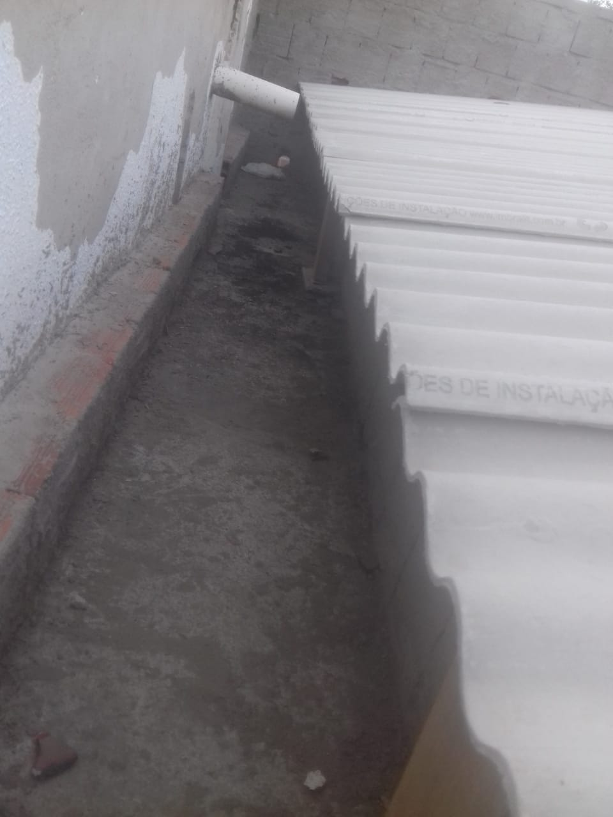 | 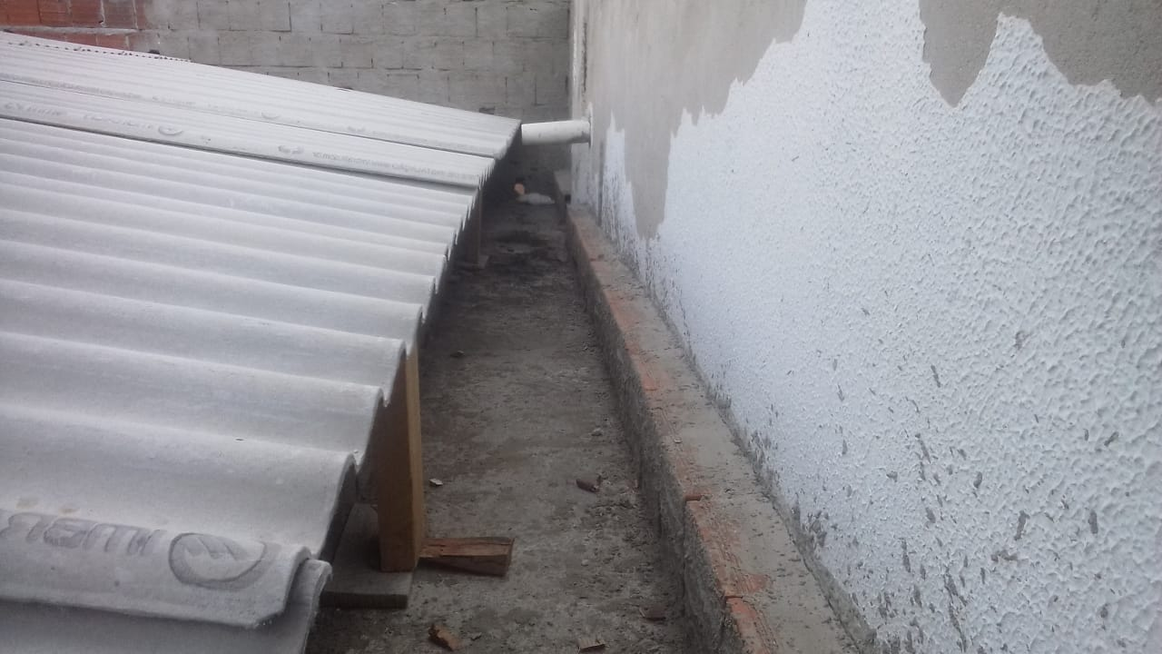

FOTO 01 - Coberta | FOTO 02 Coberta
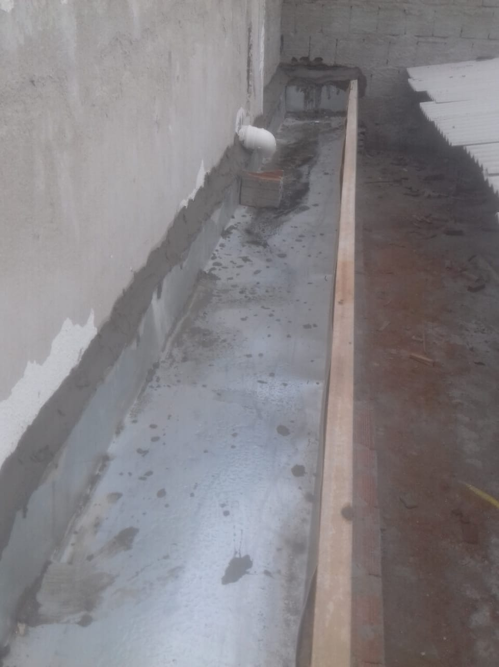 | 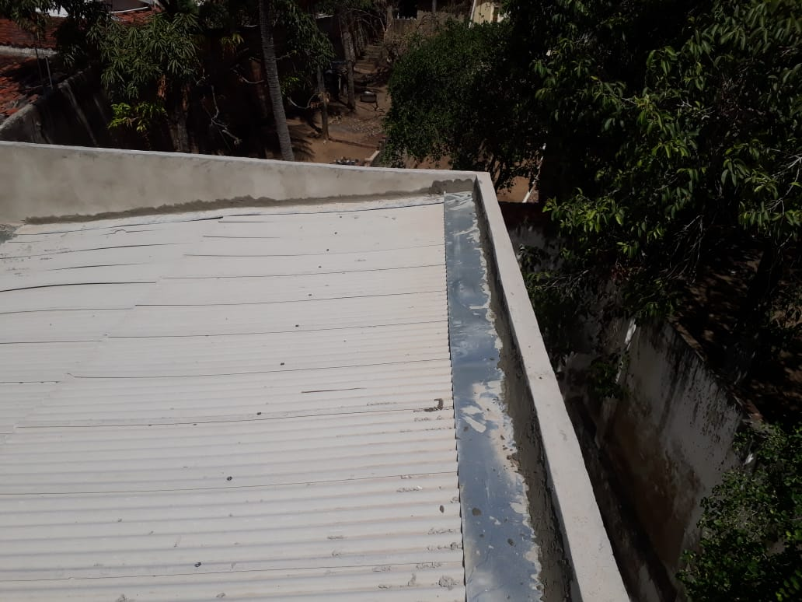

FOTO 03 Execução de Calha | FOTO 04 Execução de Rufo de Alumínio
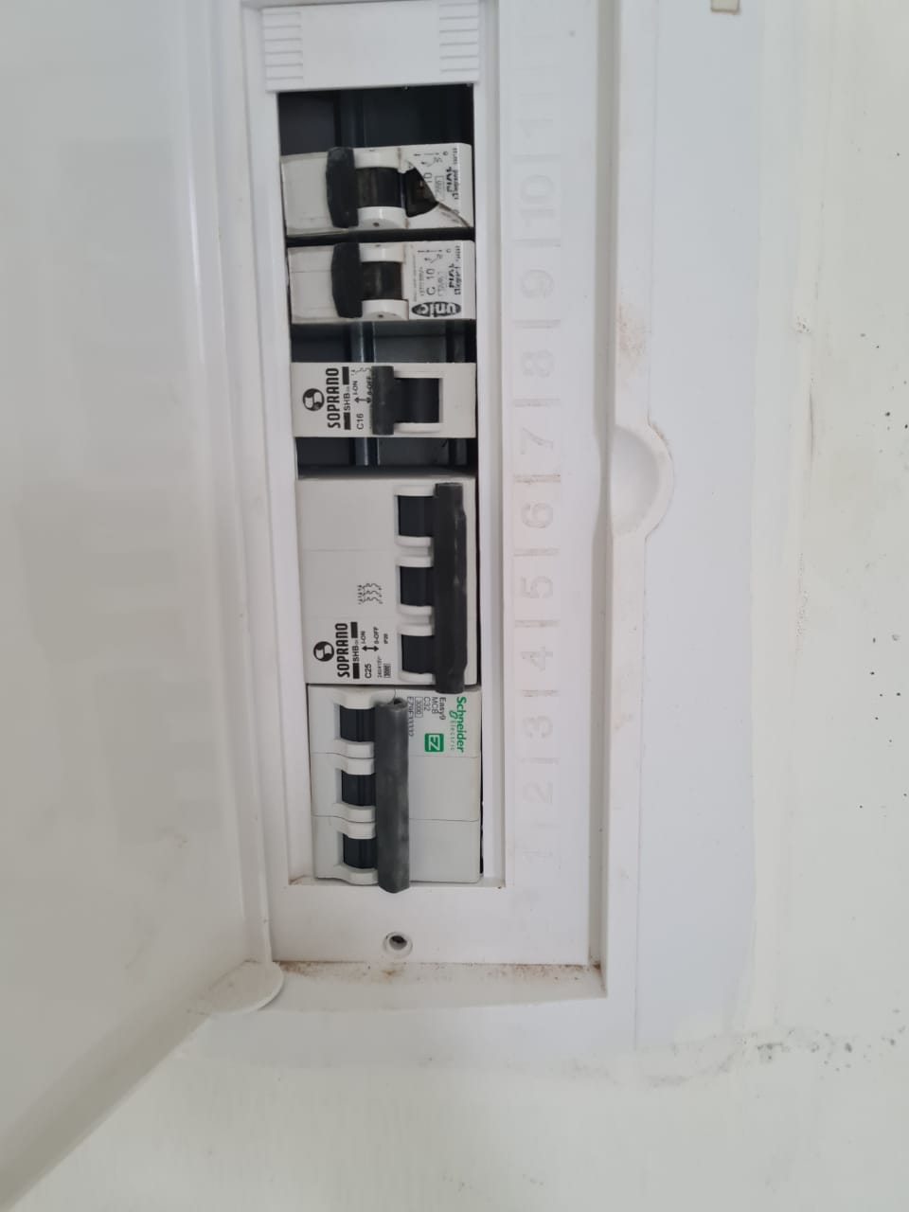 | 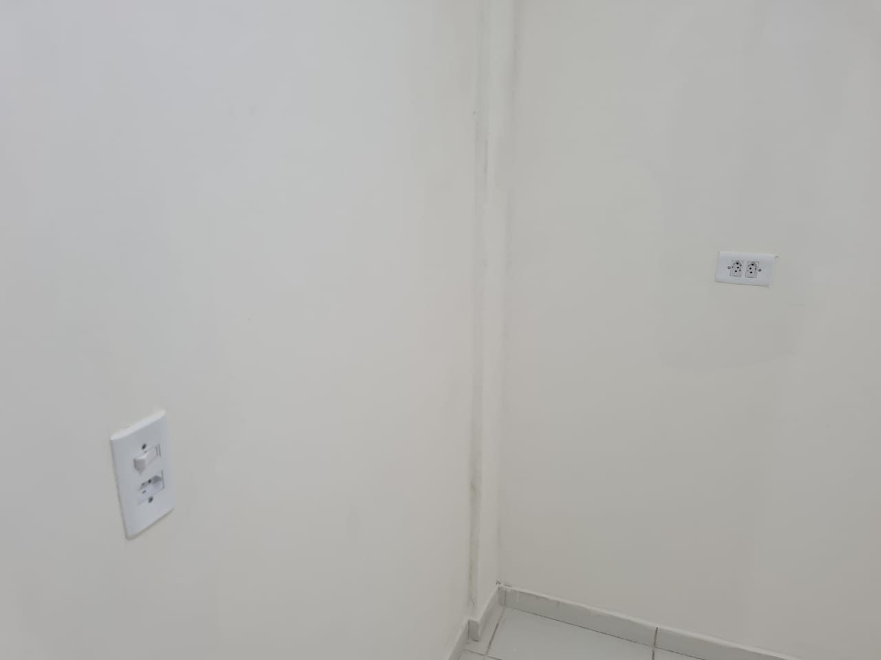

FOTO 05 Execução de quadro elétrico | FOTO 06 Posicionamento de pontos elétricos
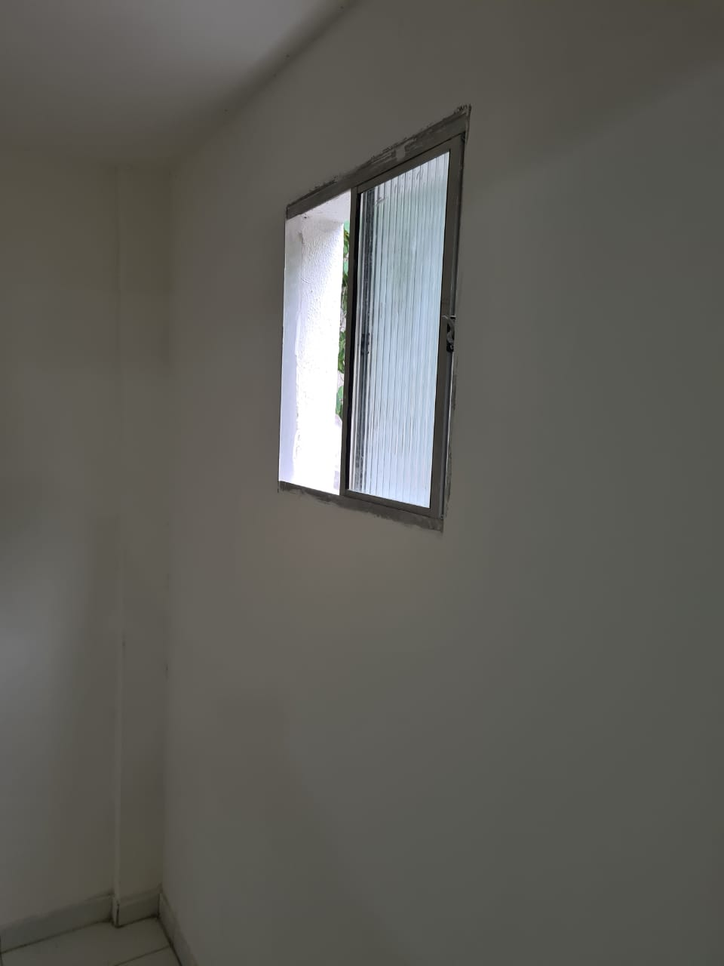 | 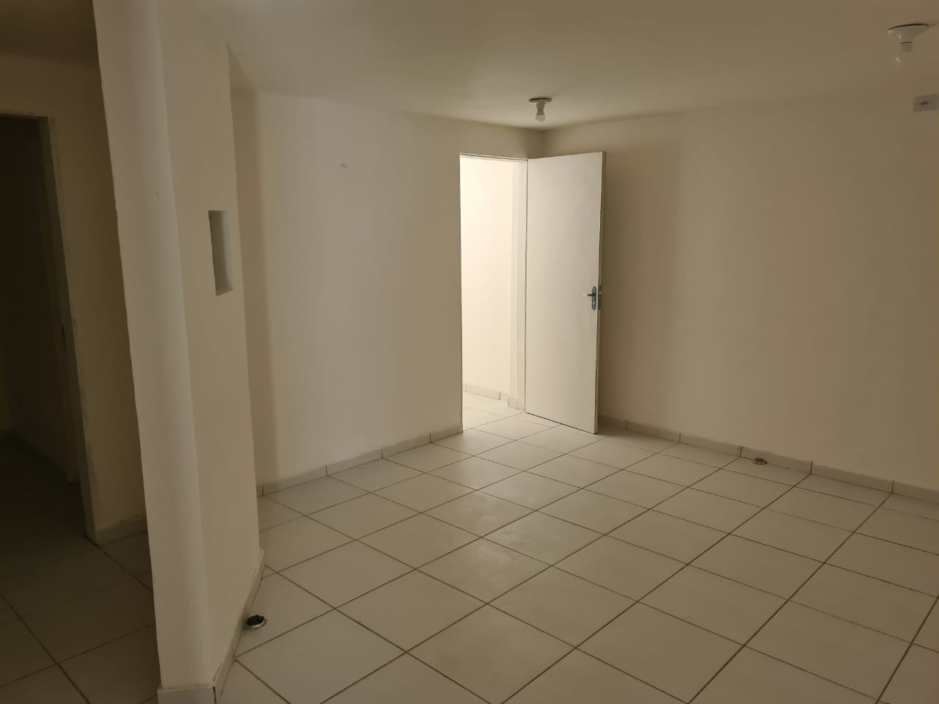

FOTO 07 Pintura interna | FOTO 08 Revestimento Interno
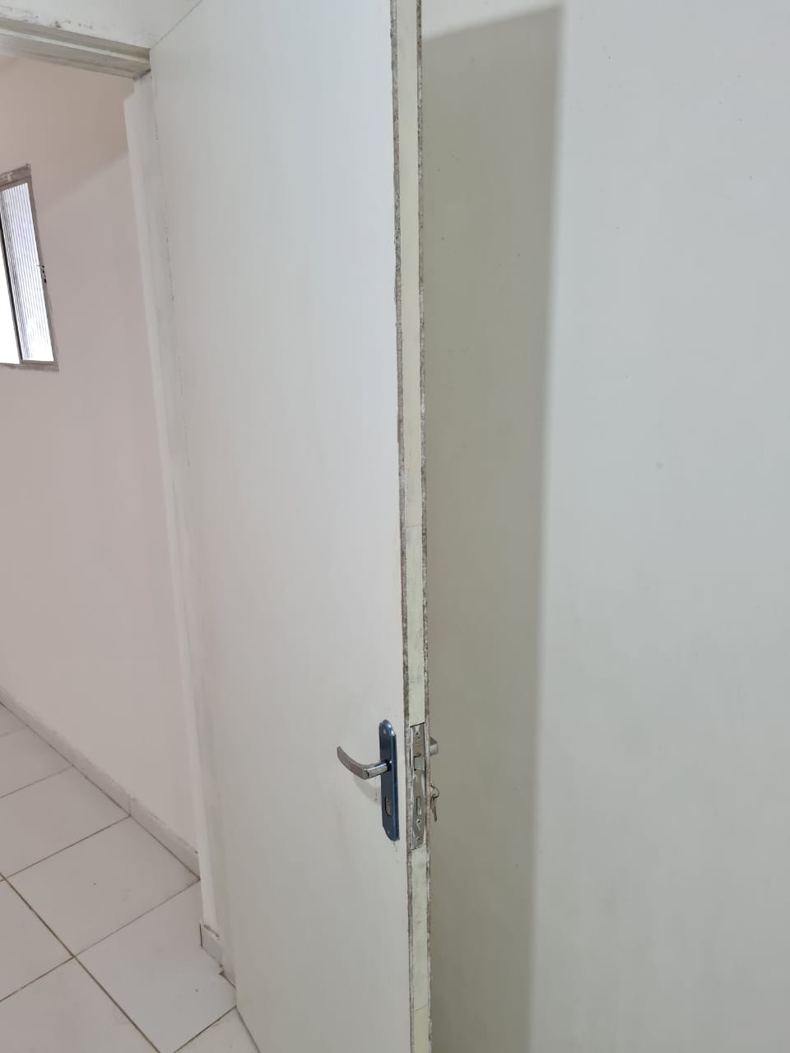 | 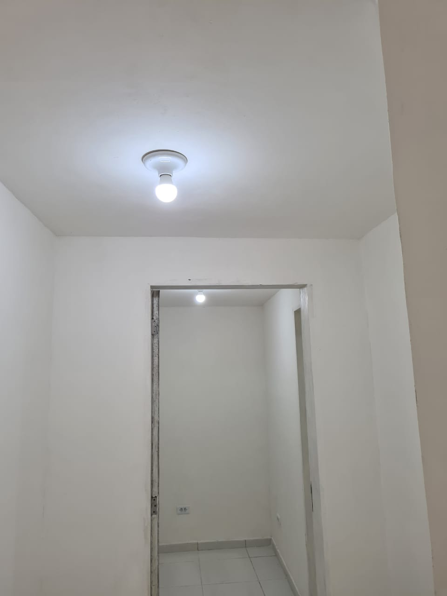

FOTO 09 Posicionamento de portas com folha de chumbo | FOTO 10 Iluminação interna e revestimento
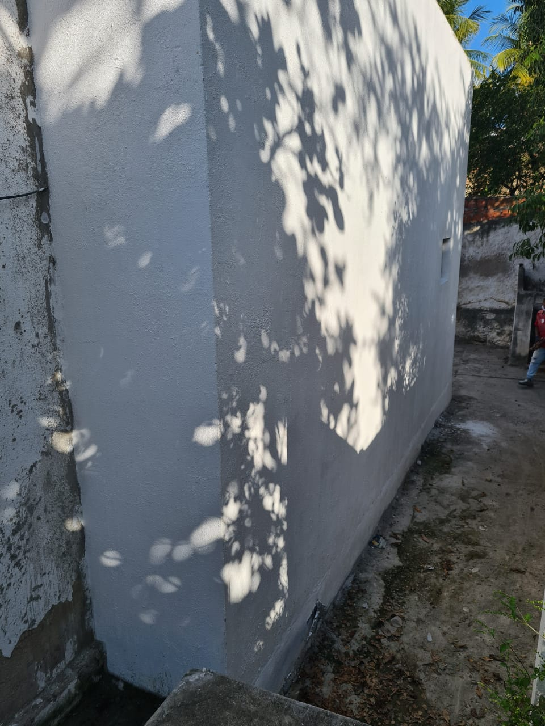

FOTO 11 Execução de Pintura Externa

FOTO 11 Placa da Obra

